메뉴구조도
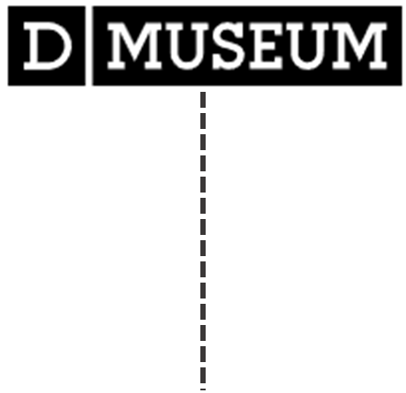 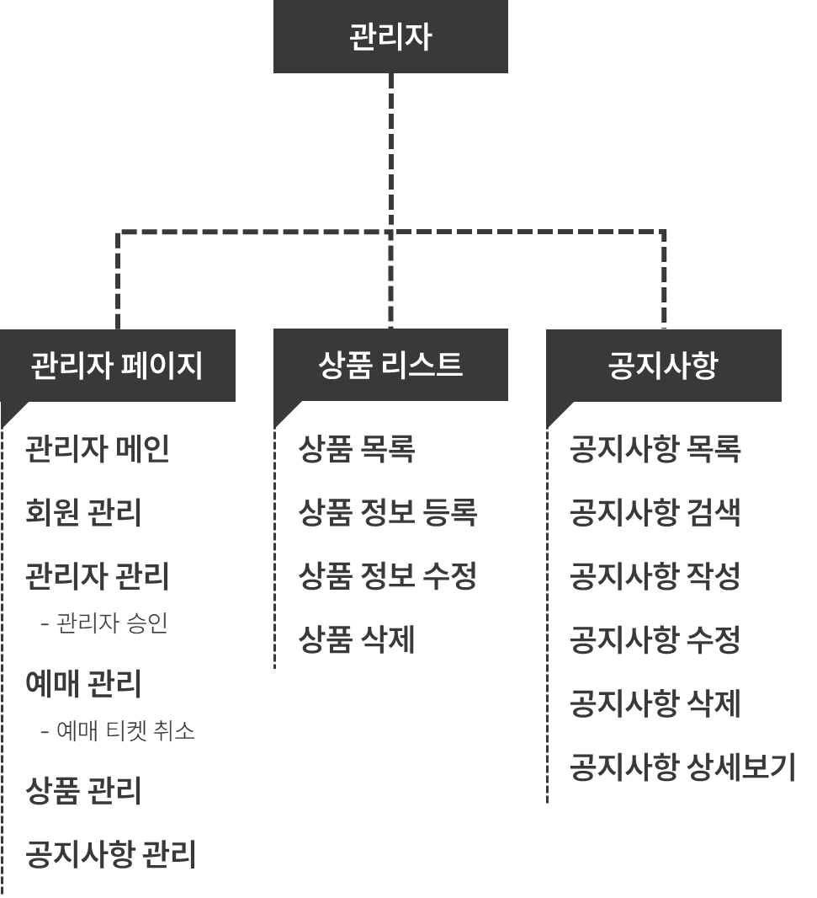 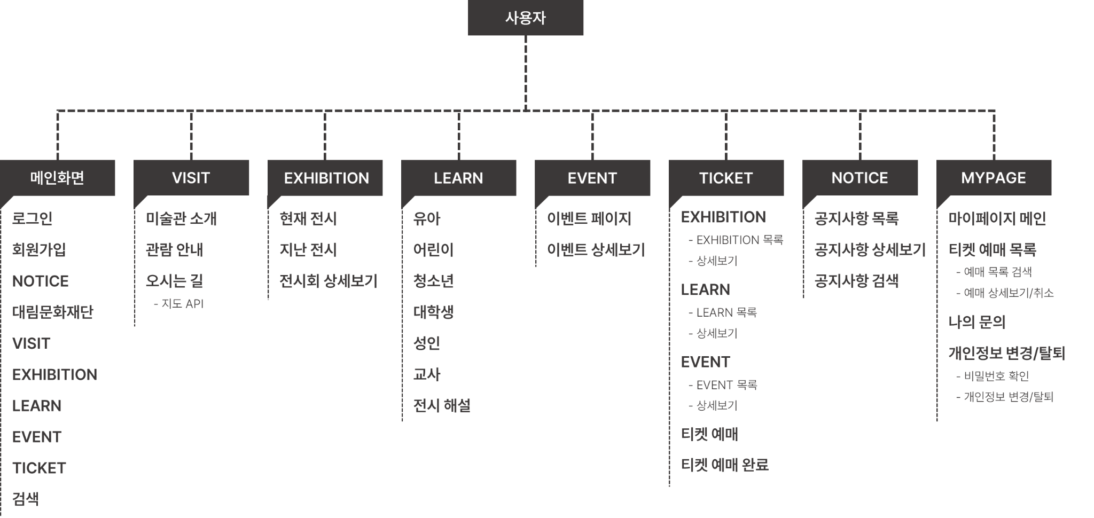
[프로젝트 명] D'MUSEUM 문서 작성일 : 2022-10-25 Version : 0.1 작성자 : 이유진

